Semáforo
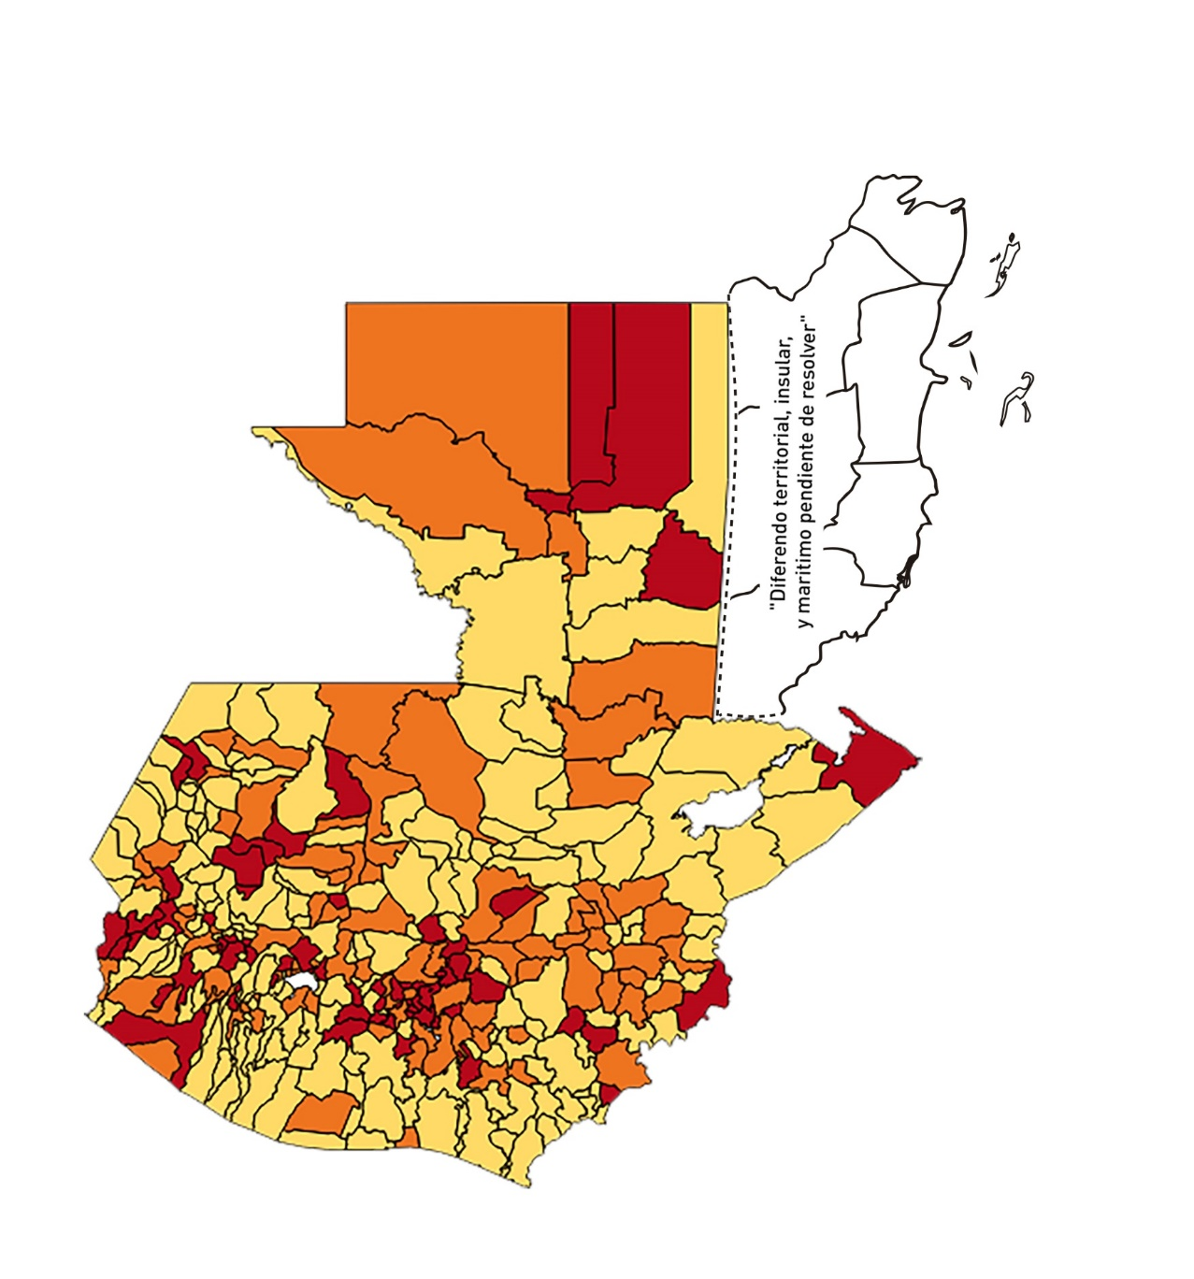

Registros COVID-19, del 11 al 24 de diciembre del año 2020*
Datos actualizados al 25 de diciembre del 2020 a las 12:00:00 a.m.

Código departamento | Código municipio | Departamento | Municipio | Proyecciones preliminares, de Población INE | Total de tamizajes | Casos confirmados | Tasa por 100K Habitantes | Tasa Pruebas por 1000 | % de Positividad | Puntaje total | semaforo
TOTAL NACIONAL |  |  |  | 16858333 | 48214 | 6535 | 38.76 | 0.20 | 13.55
1 | 1 | GUATEMALA | GUATEMALA | 1205668 | 14442 | 1940 | 160.91 | 0.86 | 13.43 | 6.5 | >5 y <=7.5 | 11 al 24 de diciembre
1 | 2 | GUATEMALA | SANTA CATARINA PINULA | 86150 | 851 | 142 | 164.83 | 0.71 | 16.69 | 8 | >7.5 y <=10 | Total de municipios según color
1 | 3 | GUATEMALA | SAN JOSÉ PINULA | 87912 | 517 | 70 | 79.63 | 0.42 | 13.54 | 7.5 | >5 y <=7.5 | Amarillo | Naranja | Rojo
1 | 4 | GUATEMALA | SAN JOSÉ DEL GOLFO | 8317 | 6 | 1 | 12.02 | 0.05 | 16.67 | 6 | >5 y <=7.5 | 179 | 93 | 68
1 | 5 | GUATEMALA | PALENCIA | 73811 | 143 | 28 | 37.93 | 0.14 | 19.58 | 8 | >7.5 y <=10
1 | 6 | GUATEMALA | CHINAUTLA | 121721 | 347 | 56 | 46.01 | 0.20 | 16.14 | 8 | >7.5 y <=10
1 | 7 | GUATEMALA | SAN PEDRO AYAMPUC | 65594 | 122 | 22 | 33.54 | 0.13 | 18.03 | 8 | >7.5 y <=10
1 | 8 | GUATEMALA | MIXCO | 494561 | 4015 | 609 | 123.14 | 0.58 | 15.17 | 8.5 | >7.5 y <=10
1 | 9 | GUATEMALA | SAN PEDRO SACATEPÉQUEZ | 54623 | 98 | 17 | 31.12 | 0.13 | 17.35 | 8 | >7.5 y <=10
1 | 10 | GUATEMALA | SAN JUAN SACATEPÉQUEZ | 276836 | 1204 | 98 | 35.4 | 0.31 | 8.14 | 7 | >5 y <=7.5
1 | 11 | GUATEMALA | SAN RAYMUNDO | 38386 | 127 | 15 | 39.08 | 0.24 | 11.81 | 7 | >5 y <=7.5
1 | 12 | GUATEMALA | CHUARRANCHO | 17957 | 9 | 5 | 27.84 | 0.04 | 55.56 | 9 | >7.5 y <=10
1 | 13 | GUATEMALA | FRAIJANES | 61664 | 629 | 81 | 131.36 | 0.73 | 12.88 | 7 | >5 y <=7.5
1 | 14 | GUATEMALA | AMATITLÁN | 147604 | 294 | 28 | 18.97 | 0.14 | 9.52 | 6 | >5 y <=7.5
1 | 15 | GUATEMALA | VILLA NUEVA | 464528 | 2327 | 363 | 78.14 | 0.36 | 15.6 | 9 | >7.5 y <=10
1 | 16 | GUATEMALA | VILLA CANALES | 165026 | 767 | 60 | 36.36 | 0.33 | 7.82 | 7 | >5 y <=7.5
1 | 17 | GUATEMALA | SAN MIGUEL PETAPA | 145417 | 697 | 142 | 97.65 | 0.34 | 20.37 | 9 | >7.5 y <=10
2 | 1 | EL PROGRESO | GUASTATOYA | 27001 | 411 | 43 | 159.25 | 1.09 | 10.46 | 6.5 | >5 y <=7.5
2 | 2 | EL PROGRESO | MORAZÁN | 12577 | 9 | 2 | 15.9 | 0.05 | 22.22 | 7 | >5 y <=7.5
2 | 3 | EL PROGRESO | SAN AGUSTÍN ACASAGUASTLÁN | 54588 | 146 | 6 | 10.99 | 0.19 | 4.11 | 4 | >2.5 y <=5
2 | 4 | EL PROGRESO | SAN CRISTÓBAL ACASAGUASTLÁN | 7851 | 48 | 4 | 50.95 | 0.44 | 8.33 | 6.5 | >5 y <=7.5
2 | 5 | EL PROGRESO | EL JÍCARO | 13508 | 63 | 7 | 51.82 | 0.33 | 11.11 | 7 | >5 y <=7.5
2 | 6 | EL PROGRESO | SANSARE | 13535 | 67 | 4 | 29.55 | 0.35 | 5.97 | 7 | >5 y <=7.5
2 | 7 | EL PROGRESO | SANARATE | 41997 | 497 | 109 | 259.54 | 0.85 | 21.93 | 7.5 | >5 y <=7.5
2 | 8 | EL PROGRESO | SAN ANTONIO LA PAZ | 22012 | 91 | 2 | 9.09 | 0.30 | 2.2 | 4 | >2.5 y <=5
3 | 1 | SACATEPEQUEZ | ANTIGUA GUATEMALA | 58338 | 788 | 109 | 186.84 | 0.96 | 13.83 | 6.5 | >5 y <=7.5
3 | 2 | SACATEPEQUEZ | JOCOTENANGO | 23160 | 259 | 39 | 168.39 | 0.80 | 15.06 | 8 | >7.5 y <=10
3 | 3 | SACATEPEQUEZ | PASTORES | 19389 | 77 | 10 | 51.58 | 0.28 | 12.99 | 7 | >5 y <=7.5
3 | 4 | SACATEPEQUEZ | SUMPANGO | 45249 | 188 | 35 | 77.35 | 0.30 | 18.62 | 9 | >7.5 y <=10
3 | 5 | SACATEPEQUEZ | SANTO DOMINGO XENACOJ | 14121 | 31 | 6 | 42.49 | 0.16 | 19.35 | 8 | >7.5 y <=10
3 | 6 | SACATEPEQUEZ | SANTIAGO SACATEPÉQUEZ | 36409 | 168 | 20 | 54.93 | 0.33 | 11.9 | 7 | >5 y <=7.5
3 | 7 | SACATEPEQUEZ | SAN BARTOLOMÉ MILPAS ALTAS | 8519 | 53 | 15 | 176.08 | 0.44 | 28.3 | 9.5 | >7.5 y <=10
3 | 8 | SACATEPEQUEZ | SAN LUCAS SACATEPÉQUEZ | 28445 | 273 | 64 | 225 | 0.69 | 23.44 | 8 | >7.5 y <=10
3 | 9 | SACATEPEQUEZ | SANTA LUCÍA MILPAS ALTAS | 17116 | 79 | 11 | 64.27 | 0.33 | 13.92 | 8 | >7.5 y <=10
3 | 10 | SACATEPEQUEZ | MAGDALENA MILPAS ALTAS | 12674 | 60 | 16 | 126.24 | 0.34 | 26.67 | 10 | >7.5 y <=10
3 | 11 | SACATEPEQUEZ | SANTA MARÍA DE JESÚS | 26472 | 21 | 2 | 7.56 | 0.06 | 9.52 | 5 | >2.5 y <=5
3 | 12 | SACATEPEQUEZ | CIUDAD VIEJA | 40083 | 212 | 33 | 82.33 | 0.38 | 15.57 | 9 | >7.5 y <=10
3 | 13 | SACATEPEQUEZ | SAN MIGUEL DUEÑAS | 15231 | 82 | 14 | 91.92 | 0.38 | 17.07 | 9 | >7.5 y <=10
3 | 14 | SACATEPEQUEZ | ALOTENANGO | 27787 | 78 | 5 | 17.99 | 0.20 | 6.41 | 6 | >5 y <=7.5
3 | 15 | SACATEPEQUEZ | SAN ANTONIO AGUAS CALIENTES | 12438 | 44 | 7 | 56.28 | 0.25 | 15.91 | 9 | >7.5 y <=10
3 | 16 | SACATEPEQUEZ | SANTA CATARINA BARAHONA | 4480 | 4 | 0 | 0 | 0.06 | 0 | 4 | >2.5 y <=5
4 | 1 | CHIMALTENANGO | CHIMALTENANGO | 112778 | 374 | 86 | 76.26 | 0.24 | 22.99 | 9 | >7.5 y <=10
4 | 2 | CHIMALTENANGO | SAN JOSÉ POAQUIL | 32963 | 14 | 2 | 6.07 | 0.03 | 14.29 | 5 | >2.5 y <=5
4 | 3 | CHIMALTENANGO | SAN MARTÍN JILOTEPEQUE | 92103 | 26 | 1 | 1.09 | 0.02 | 3.85 | 4 | >2.5 y <=5
4 | 4 | CHIMALTENANGO | SAN JUAN COMALAPA | 58174 | 54 | 9 | 15.47 | 0.07 | 16.67 | 7 | >5 y <=7.5
4 | 5 | CHIMALTENANGO | SANTA APOLONIA | 23166 | 9 | 1 | 4.32 | 0.03 | 11.11 | 5 | >2.5 y <=5
4 | 6 | CHIMALTENANGO | TECPÁN GUATEMALA | 108893 | 81 | 13 | 11.94 | 0.05 | 16.05 | 6 | >5 y <=7.5
4 | 7 | CHIMALTENANGO | PATZÚN | 69560 | 84 | 10 | 14.38 | 0.09 | 11.9 | 5 | >2.5 y <=5
4 | 8 | CHIMALTENANGO | POCHUTA | 10996 | 8 | 0 | 0 | 0.05 | 0 | 4 | >2.5 y <=5
4 | 9 | CHIMALTENANGO | PATZICÍA | 39337 | 45 | 20 | 50.84 | 0.08 | 44.44 | 9 | >7.5 y <=10
4 | 10 | CHIMALTENANGO | SANTA CRUZ BALANYÁ | 10646 | 17 | 1 | 9.39 | 0.11 | 5.88 | 5 | >2.5 y <=5
4 | 11 | CHIMALTENANGO | ACATENANGO | 28043 | 35 | 11 | 39.23 | 0.09 | 31.43 | 9 | >7.5 y <=10
4 | 12 | CHIMALTENANGO | YEPOCAPA | 41304 | 77 | 13 | 31.47 | 0.13 | 16.88 | 8 | >7.5 y <=10
4 | 13 | CHIMALTENANGO | SAN ANDRÉS ITZAPA | 34591 | 29 | 1 | 2.89 | 0.06 | 3.45 | 4 | >2.5 y <=5
4 | 14 | CHIMALTENANGO | PARRAMOS | 19693 | 39 | 13 | 66.01 | 0.14 | 33.33 | 10 | >7.5 y <=10
4 | 15 | CHIMALTENANGO | ZARAGOZA | 28473 | 38 | 4 | 14.05 | 0.10 | 10.53 | 5 | >2.5 y <=5
4 | 16 | CHIMALTENANGO | EL TEJAR | 22618 | 55 | 6 | 26.53 | 0.17 | 10.91 | 7 | >5 y <=7.5
5 | 1 | ESCUINTLA | ESCUINTLA | 166078 | 203 | 18 | 10.84 | 0.09 | 8.87 | 5 | >2.5 y <=5
5 | 2 | ESCUINTLA | SANTA LUCÍA COTZUMALGUAPA | 123979 | 73 | 9 | 7.26 | 0.04 | 12.33 | 5 | >2.5 y <=5
5 | 3 | ESCUINTLA | LA DEMOCRACIA | 25479 | 7 | 0 | 0 | 0.02 | 0 | 4 | >2.5 y <=5
5 | 4 | ESCUINTLA | SIQUINALÁ | 25677 | 57 | 3 | 11.68 | 0.16 | 5.26 | 5 | >2.5 y <=5
5 | 5 | ESCUINTLA | MASAGUA | 47441 | 10 | 0 | 0 | 0.02 | 0 | 4 | >2.5 y <=5
5 | 6 | ESCUINTLA | TIQUISATE | 62895 | 19 | 2 | 3.18 | 0.02 | 10.53 | 5 | >2.5 y <=5
5 | 7 | ESCUINTLA | LA GOMERA | 51024 | 16 | 3 | 5.88 | 0.02 | 18.75 | 6 | >5 y <=7.5
5 | 8 | ESCUINTLA | GUANAGAZAPA | 17234 | 29 | 0 | 0 | 0.12 | 0 | 4 | >2.5 y <=5
5 | 9 | ESCUINTLA | PUERTO DE SAN JOSÉ | 66314 | 20 | 0 | 0 | 0.02 | 0 | 4 | >2.5 y <=5
5 | 10 | ESCUINTLA | IZTAPA | 19778 | 6 | 1 | 5.06 | 0.02 | 16.67 | 6 | >5 y <=7.5
5 | 11 | ESCUINTLA | PALÍN | 70118 | 65 | 20 | 28.52 | 0.07 | 30.77 | 9 | >7.5 y <=10
5 | 12 | ESCUINTLA | SAN VICENTE PACAYA | 17923 | 5 | 2 | 11.16 | 0.02 | 40 | 7 | >5 y <=7.5
5 | 13 | ESCUINTLA | NUEVA CONCEPCIÓN | 80234 | 26 | 3 | 3.74 | 0.02 | 11.54 | 5 | >2.5 y <=5
5 | 14 | ESCUINTLA | SIPACATE | 17465 | 4 | 0 | 0 | 0.02 | 0 | 4 | >2.5 y <=5
6 | 1 | SANTA ROSA | CUILAPA | 46489 | 128 | 17 | 36.57 | 0.20 | 13.28 | 7 | >5 y <=7.5
6 | 2 | SANTA ROSA | BARBERENA | 60376 | 113 | 18 | 29.81 | 0.13 | 15.93 | 8 | >7.5 y <=10
6 | 3 | SANTA ROSA | SANTA ROSA DE LIMA | 21088 | 73 | 4 | 18.97 | 0.25 | 5.48 | 6 | >5 y <=7.5
6 | 4 | SANTA ROSA | CASILLAS | 25859 | 13 | 1 | 3.87 | 0.04 | 7.69 | 5 | >2.5 y <=5
6 | 5 | SANTA ROSA | SAN RAFAEL LAS FLORES | 13620 | 172 | 11 | 80.76 | 0.90 | 6.4 | 6.5 | >5 y <=7.5
6 | 6 | SANTA ROSA | ORATORIO | 26686 | 18 | 1 | 3.75 | 0.05 | 5.56 | 5 | >2.5 y <=5
6 | 7 | SANTA ROSA | SAN JUAN TECUACO | 12599 | 5 | 0 | 0 | 0.03 | 0 | 4 | >2.5 y <=5
6 | 8 | SANTA ROSA | CHIQUIMULILLA | 63897 | 295 | 7 | 10.96 | 0.33 | 2.37 | 4 | >2.5 y <=5
6 | 9 | SANTA ROSA | TAXISCO | 36117 | 27 | 0 | 0 | 0.05 | 0 | 4 | >2.5 y <=5
6 | 10 | SANTA ROSA | SANTA MARÍA IXHUATÁN | 26560 | 10 | 1 | 3.77 | 0.03 | 10 | 5 | >2.5 y <=5
6 | 11 | SANTA ROSA | GUAZACAPÁN | 21906 | 22 | 0 | 0 | 0.07 | 0 | 4 | >2.5 y <=5
6 | 12 | SANTA ROSA | SANTA CRUZ NARANJO | 17569 | 25 | 2 | 11.38 | 0.10 | 8 | 5 | >2.5 y <=5
6 | 13 | SANTA ROSA | PUEBLO NUEVO VIÑAS | 29285 | 23 | 2 | 6.83 | 0.06 | 8.7 | 5 | >2.5 y <=5
6 | 14 | SANTA ROSA | NUEVA SANTA ROSA | 38981 | 25 | 0 | 0 | 0.05 | 0 | 4 | >2.5 y <=5
7 | 1 | SOLOLA | SOLOLÁ | 98886 | 189 | 38 | 38.43 | 0.14 | 20.11 | 8 | >7.5 y <=10
7 | 2 | SOLOLA | SAN JOSÉ CHACAYÁ | 5128 | 16 | 1 | 19.5 | 0.22 | 6.25 | 6 | >5 y <=7.5
7 | 3 | SOLOLA | SANTA MARÍA VISITACIÓN | 2563 | 3 | 1 | 39.02 | 0.08 | 33.33 | 9 | >7.5 y <=10
7 | 4 | SOLOLA | SANTA LUCÍA UTATLÁN | 21695 | 13 | 6 | 27.66 | 0.04 | 46.15 | 9 | >7.5 y <=10
7 | 5 | SOLOLA | NAHUALÁ | 91523 | 62 | 2 | 2.19 | 0.05 | 3.23 | 4 | >2.5 y <=5
7 | 6 | SOLOLA | SANTA CATARINA IXTAHUACÁN | 60200 | 27 | 3 | 4.98 | 0.03 | 11.11 | 5 | >2.5 y <=5
7 | 7 | SOLOLA | SANTA CLARA LA LAGUNA | 10200 | 3 | 1 | 9.8 | 0.02 | 33.33 | 7 | >5 y <=7.5
7 | 8 | SOLOLA | CONCEPCIÓN | 7105 | 1 | 1 | 14.07 | 0.01 | 100 | 7 | >5 y <=7.5
7 | 9 | SOLOLA | SAN ANDRÉS SEMETABAJ | 14640 | 21 | 9 | 61.48 | 0.10 | 42.86 | 10 | >7.5 y <=10
7 | 10 | SOLOLA | PANAJACHEL | 15840 | 103 | 19 | 119.95 | 0.46 | 18.45 | 8.5 | >7.5 y <=10
7 | 11 | SOLOLA | SANTA CATARINA PALOPÓ | 4840 | 1 | 0 | 0 | 0.01 | 0 | 4 | >2.5 y <=5
7 | 12 | SOLOLA | SAN ANTONIO PALOPÓ | 15639 | 8 | 1 | 6.39 | 0.04 | 12.5 | 5 | >2.5 y <=5
7 | 13 | SOLOLA | SAN LUCAS TOLIMÁN | 31581 | 19 | 3 | 9.5 | 0.04 | 15.79 | 6 | >5 y <=7.5
7 | 14 | SOLOLA | SANTA CRUZ LA LAGUNA | 7817 | 14 | 2 | 25.59 | 0.13 | 14.29 | 7 | >5 y <=7.5
7 | 15 | SOLOLA | SAN PABLO LA LAGUNA | 7950 | 2 | 0 | 0 | 0.02 | 0 | 4 | >2.5 y <=5
7 | 16 | SOLOLA | SAN MARCOS LA LAGUNA | 2911 | 9 | 1 | 34.35 | 0.22 | 11.11 | 7 | >5 y <=7.5
7 | 17 | SOLOLA | SAN JUAN LA LAGUNA | 13123 | 2 | 0 | 0 | 0.01 | 0 | 4 | >2.5 y <=5
7 | 18 | SOLOLA | SAN PEDRO LA LAGUNA | 11600 | 7 | 0 | 0 | 0.04 | 0 | 4 | >2.5 y <=5
7 | 19 | SOLOLA | SANTIAGO ATITLÁN | 44025 | 24 | 6 | 13.63 | 0.04 | 25 | 6 | >5 y <=7.5
8 | 1 | TOTONICAPAN | TOTONICAPÁN | 117483 | 314 | 35 | 29.79 | 0.19 | 11.15 | 7 | >5 y <=7.5
8 | 2 | TOTONICAPAN | SAN CRISTÓBAL TOTONICAPÁN | 42354 | 155 | 6 | 14.17 | 0.26 | 3.87 | 4 | >2.5 y <=5
8 | 3 | TOTONICAPAN | SAN FRANCISCO EL ALTO | 64224 | 69 | 2 | 3.11 | 0.08 | 2.9 | 4 | >2.5 y <=5
8 | 4 | TOTONICAPAN | SAN ANDRÉS XECUL | 29356 | 31 | 2 | 6.81 | 0.08 | 6.45 | 5 | >2.5 y <=5
8 | 5 | TOTONICAPAN | MOMOSTENANGO | 136909 | 115 | 15 | 10.96 | 0.06 | 13.04 | 5 | >2.5 y <=5
8 | 6 | TOTONICAPAN | SANTA MARÍA CHIQUIMULA | 58526 | 17 | 0 | 0 | 0.02 | 0 | 4 | >2.5 y <=5
8 | 7 | TOTONICAPAN | SANTA LUCÍA LA REFORMA | 25461 | 2 | 0 | 0 | 0.01 | 0 | 4 | >2.5 y <=5
8 | 8 | TOTONICAPAN | SAN BARTOLO | 12374 | 25 | 4 | 32.33 | 0.14 | 16 | 8 | >7.5 y <=10
9 | 1 | QUETZALTENANGO | QUETZALTENANGO | 196867 | 1580 | 295 | 149.85 | 0.57 | 18.67 | 8.5 | >7.5 y <=10
9 | 2 | QUETZALTENANGO | SALCAJÁ | 20851 | 77 | 15 | 71.94 | 0.26 | 19.48 | 9 | >7.5 y <=10
9 | 3 | QUETZALTENANGO | OLINTEPEQUE | 38219 | 59 | 18 | 47.1 | 0.11 | 30.51 | 9 | >7.5 y <=10
9 | 4 | QUETZALTENANGO | SAN CARLOS SIJA | 34866 | 33 | 3 | 8.6 | 0.07 | 9.09 | 5 | >2.5 y <=5
9 | 5 | QUETZALTENANGO | SIBILIA | 8766 | 13 | 3 | 34.22 | 0.11 | 23.08 | 8 | >7.5 y <=10
9 | 6 | QUETZALTENANGO | CABRICÁN | 27307 | 6 | 0 | 0 | 0.02 | 0 | 4 | >2.5 y <=5
9 | 7 | QUETZALTENANGO | CAJOLÁ | 18896 | 6 | 2 | 10.58 | 0.02 | 33.33 | 7 | >5 y <=7.5
9 | 8 | QUETZALTENANGO | SAN MIGUEL SIGÜILÁ | 9607 | 2 | 0 | 0 | 0.01 | 0 | 4 | >2.5 y <=5
9 | 9 | QUETZALTENANGO | SAN JUAN OSTUNCALCO | 60791 | 54 | 9 | 14.8 | 0.06 | 16.67 | 6 | >5 y <=7.5
9 | 10 | QUETZALTENANGO | SAN MATEO | 8658 | 25 | 7 | 80.85 | 0.21 | 28 | 10 | >7.5 y <=10
9 | 11 | QUETZALTENANGO | CONCEPCIÓN CHIQUIRICHAPA | 20245 | 10 | 2 | 9.88 | 0.04 | 20 | 6 | >5 y <=7.5
9 | 12 | QUETZALTENANGO | SAN MARTÍN SACATEPÉQUEZ | 32771 | 23 | 2 | 6.1 | 0.05 | 8.7 | 5 | >2.5 y <=5
9 | 13 | QUETZALTENANGO | ALMOLONGA | 16679 | 7 | 0 | 0 | 0.03 | 0 | 4 | >2.5 y <=5
9 | 14 | QUETZALTENANGO | CANTEL | 45229 | 62 | 15 | 33.16 | 0.10 | 24.19 | 8 | >7.5 y <=10
9 | 15 | QUETZALTENANGO | HUITÁN | 14522 | 10 | 0 | 0 | 0.05 | 0 | 4 | >2.5 y <=5
9 | 16 | QUETZALTENANGO | ZUNIL | 15414 | 18 | 1 | 6.49 | 0.08 | 5.56 | 5 | >2.5 y <=5
...

